Sheet1
Jēkabpils pilsētas dome

Jēkabpils pilsētas pašvaldības sociālās mājas Rīgas ielā 237 energoefektivitātes paaugstināšana

Pārskats par sasniegtajiem enerģētikas rādītājiem pēc renovācijas

Ēkas īpašnieks | Jēkabpils pilsētas pašvaldība
Ēkas apsaimniekotājs | Jēkabpils pilsētas pašvaldība
Projekta realizācijas gads | 2011.g.
Kopējā ēkas platība m2 | 784.2
Dzīvokļu skaits | 24
 | PIRMS RENOVĀCIJAS | PĒC RENOVĀCIJAS
 | 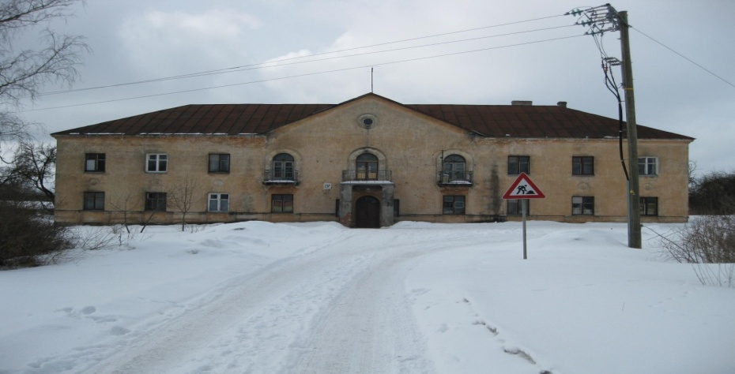 | 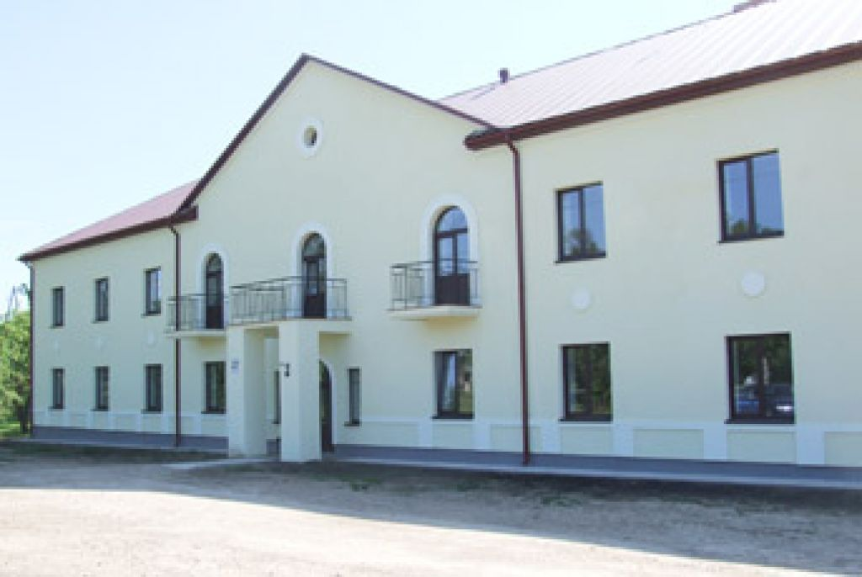
Veiktās aktivitātes | 1)Ārdurvju maiņa pret koka durvīm ar divstiklu pakešu stiklojumu; 2)Koka logu maiņa pret PVC logiem ar divstiklu paketes ar selektīvo pārklājumu stiklojumu; 3)Ēkas fasādes sienu siltināšana ar akmens vati 150 mm; 4)Pagraba pārseguma siltināšana ar 150 mm akmens vati; 5)Bēniņu pārseguma siltināšana ar 200 mm ekovates slāni, jumta seguma maiņa; 6)Cokola siltināšana ar 100 mm ekstrudeto putupolistirolu; 7)Vecās bēniņu lūkas demontāža un nomaiņa; 8)Kurtuves sienu siltināšana ar 150 mm akmens vati ; 9)Kurtuves jumta siltināšana ar 150 mm akmens vati, seguma atjaunošana; 10)Apkures maģistrālo cauruļvadu maiņa un siltināšana pagrabā un bēniņos ar 50 mm rūpnieciski ražotām izolācijas čaulām; 11)Ventilācijas kanālu izbūve virtuvēs un sanitārajos mezglos, to aprīkošana ar piespiedu nosūci; 12)Apkures radiatoru skalošana un aprīkošana ar individuāliem termoregulatoriem un siltumenerģijas skaitītājiem; 13)Galvenās ieejas lieveņa pakāpienu remonts un neslīdošu akmens masas flīžu ieklāšana. Kāpņu metālkonstrukciju izgatavošana, montāža un pretkoprozijas krāsojums. Invalīdu lifta uzstādīšana. Pandusa izbūve.
 | PIRMS RENOVĀCIJAS | PĒC RENOVĀCIJAS
Enerģijas patēriņš apkurei gadā MWh | 160.19 | 118.57
Energoefektivitātes novērtējums gadā (kWh/m2) | 204.27 | 151.20
Oglekļa dioksīda (CO2) emisijas novērtējums gadā (kgCO2) | 25,202.00 | 10,238.00
Enerģijas ietaupījums kWh/m2 gadā | 53.07
Pašvaldības ieguldījumi LVL | 43,270.15
Struktūrfondu līdzekļi LVL | 129,810.46
KOPĒJĀS izmaksas LVL | 173,080.61
KOPĒJĀS izmaksas LVL/m2 | 220.71
Ieguldījumu atmaksāšanās periods GADOS | 13.59

